关系图
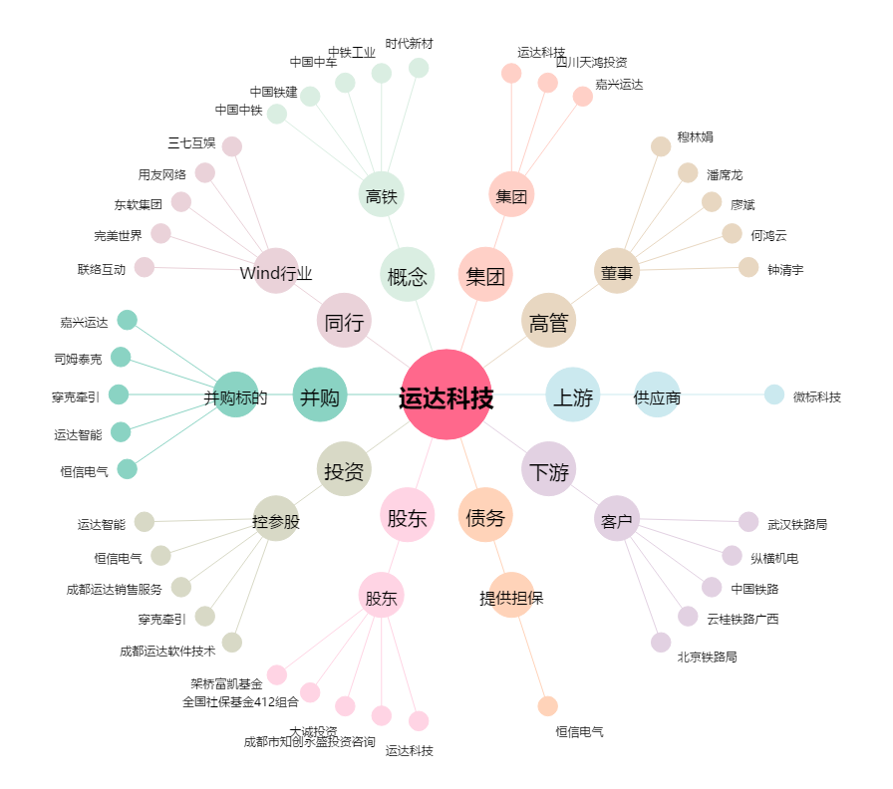
运达科技[300440.SZ] - 关系概览图

